Sheet1
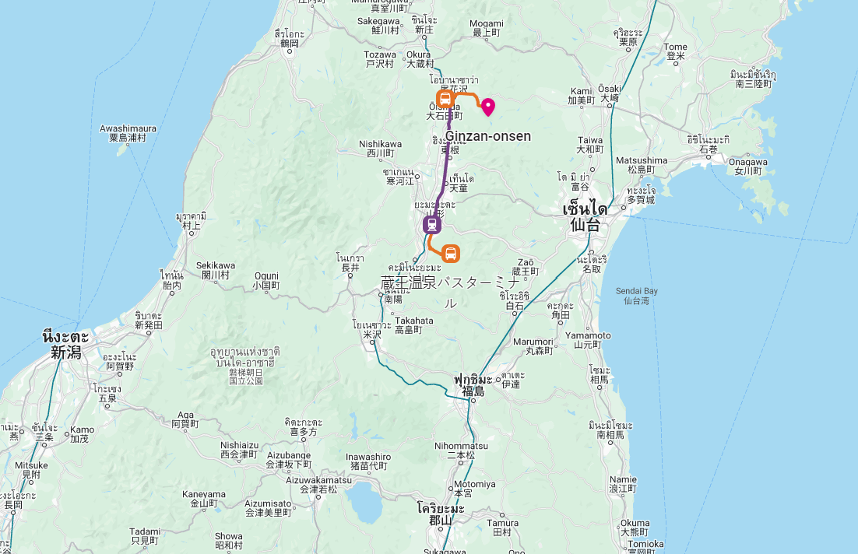
Date |  | Time | Description |  | Place | ราคารวม | ค่าใช้จ่าย/คน
2024-01-20 | เช้า | 0955-1730 | BKK-HND | JL32
 | บ่าย |  | นั่งบัส แล้วไปต่อ metro สถานี Toyosu ลงที่ Ginza-itchome -walk | หรือไปลง Tokyo sta แล้วเดิน 15 นาที |  |  |  | โรงแรม
 |  |  | รับ JR East-South Hokkaido Rail Pass |  |  |  |  | KOKO |  | 3,961.26
 |  |  | KOKO HOTEL Ginza-1chome ( KOKO HOTEL 銀座一丁目 ) | booking | Tokyo | 3,867.00 |  | Zao (2 คืน) |  | 23,702.00
2024-01-21 |  |  | เดินทางไป Zao Resort |  |  |  |  | Hotel Mertopolitan | ¥13,365.00 | 3,312.47
 | เช้า | 08.08-11.04 | Train from Tokyo to Yamagata | 3 hrs. | JR East-South Hokkaido Rail Pass | 35000 Yen |  | อาหาร
 | บ่าย | 11.26-12.01 | bus to Zao Onsen Ski Resort | 40 mins. | จากสถานีรถไฟ |  |  | Yamagata | ¥6,138.00 | 1475
 |  |  | เดินจาก Zao Onsen bus station to Ryokan ประมาณ 6 นาที ดูจาก booking.com |  |  |  |  | เทมปุระ@Shibuya | ¥2,000.00 | 480
 |  |  | Onsen ใน Ryokan พักผ่อนตามอัธยาศัย |  |  |  |  |  | (1) | 32,930.73
 |  |  | Takamiya Ryokan Miyamaso | booking | Zao Onsen | 23702 บาท
2024-01-22 |  |  | Zao Onsen
 | เช้า |  | Zao Onsen, Skiing, Cable Car to Snow Monsters |  |  |  |  |  | คนละ | 16,000.00
 | เย็น |  | Night Lights
 |  |  | Onsen ใน Ryokan พักผ่อนตามอัธยาศัย |  |  |  |  | Ginzan Onsen Hotel | ¥25,600.00 | 6,144.00
 |  |  | Takamiya Ryokan Miyamaso | booking | Zao Onsen |  |  | Miyamaso | ¥600.00 | 144.00
2024-01-23 |  |  | Yamagata City |  |  |  |  | Takaragawa |  | 9,662.75
 | เช้า |  | Bus from Zao Onsen to Yamagata |  |  |  |  | KOKO |  | 5,765.81
 | บ่าย |  | Yamagata city – Yamagata Castle and Kajo Park, |  |  |  |  | Taxi Ginzan | ¥7,720.00 | 1,852.80
 |  |  | Hotel Metropolitan Yamagata |  | Yamagata | 6700 บาท |  | CAFE PAULISTA | ¥2,740.00 | 657.60
2024-01-24 |  |  | Ginzan Onsen |  |  |  |  | ZAo ROPEWAY | ¥7,600.00 | 1,824.00
 | เช้า |  | Yamadera – Risshaku-ji Temple |  |  |  |  |  | (2) | 26,050.96
 | บ่าย |  | JR Yamagato - Oishida , bus Oishida - Ginzan Onsen |  |  |  |  |  | (1)+(2) | 58,981.69
 | เย็น |  | Ginzan Onsen , Waterfall , Nightlights |  |  |  |  |  | หาร2 | 29,490.85
 |  |  | Hatago itouya Ginzan |  | Ginzan | 25600 เยน |  |  | หมูต้องจ่ายเพิ่ม | 3,439.89
2024-01-25 |  |  | Ginzan then to Takaragawa
 | เช้า | 9:00:00 | Bus from Ginzan - Oishida
 | บ่าย | 09:53 - 14:43 | Train from Oishida to Yamagata to Jomokogen
 | เย็น | 15:00:00 | Free Shuttle but to Takaragawa Onsen
 |  |  | Takaragawa Onsen |  | Minakami
2024-01-26
 | เช้า
 | บ่าย
 |  |  |  |  | Tokyo
2024-01-27
 | เช้า
 | บ่าย
 | รอขึ้นเครื่องที่สนามบิน HANEDA
2024-01-28 |  | 0005-0500 | HND-BKK | JL33

